상품제안서
[플씨드] 에스닉 돗자리, 파우치 가방세트(소형) + 모기퇴치 테디베어 무릎담요(S사이즈) + 썸머패치 + 손소독 물티슈(10매) 4종 세트 | 상품코드: F25779

 |  |  |  |  |  |  | 02-412-0044 | www.easy1.co.kr
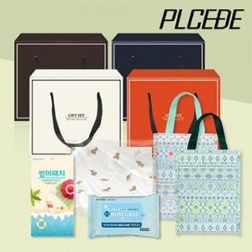

【상세/제작정보】 | SET OPP 위 스티커 부착 (별도문의) 인쇄 후 벌크로 출고 / OPP 재포장시 개당 100원 인쇄가능 최소수량 150개 이상 기본수량 미만 주문시 인쇄비용 추가 (별도문의) *실크인쇄: 200원 (돗자리,파우치만 가능) *전사인쇄(풀컬러) : 담요 1000원 / 돗자리(파우치) 700원 *봉인지 스티커:150원 (100개이상/종이케이스 추가 시 구매 가능) 케이스: 종이박스1400원 선물포장: 무늬(1-16번) 500원 / 크라프트(17번) 400원 (선물 포장은 종이 케이스 추가시 구매 가능)

【인쇄/포장옵션】 | 실크 / 별도문의

【공급단가】 | 수량 | 100~ | 300~ | 500~ | 1,000~ | 3,000~
*VAT별도 | 단가 | 18,500원 | 18,200원 | 17,760원 | 17,310원 | 17,020원

【상품 URL】 | https://dev.easy1.co.kr:443/src/goods_detail.php?gdno=25779

